Instructies - leeswijzer
 | 

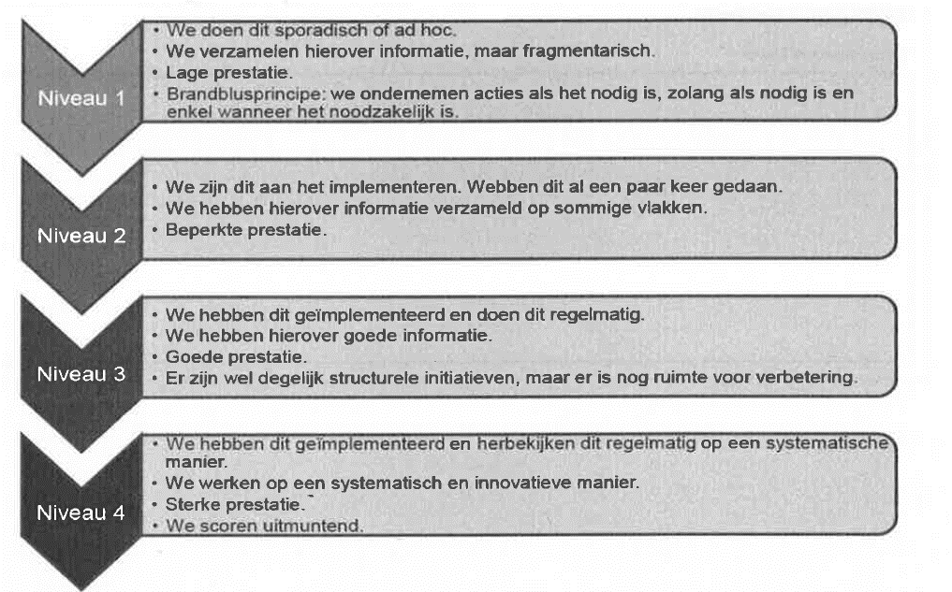
Fietsberaad Vlaanderen heeft tezamen met volgende partners: het VSV, Traject, Timenco en Mint, deze QUICK SCAN of zelf-analyse vragenlijst
opgemaakt om gemeenten op een laagdrempelige manier zicht te geven op hun fietsbleid.
Deze vragenlijst wordt ook gebruikt voor de coaching lokaal fietsbeleid van de Vlaamse Stichting Verkeerskunde en Fietsberaad.

We vragen elke gemeente of stad (*) om deze vragenlijst zo goed mogelijk in te vullen.
Voor elk van de 6 thema's worden een aantal items bevraagd.
We vragen u om voor elke vraag kort te omschrijven welk beleid, welke acties uw gemeente hierin neemt.

Daarnaast vragen we u om zelf een score (van 1 tot 4 (=max) ) te geven voor elk item. Een omschrijving van de score vindt u in het schema hiernaast.
De scores worden herhaald bovenaan elk tabblad.

Het eerste tabblad vraagt naar wat algemene informatie over uw gemeente.
De volgende 6 tabbladen bundelen een aantal vragen per thema.
De beoordeling van uw gemiddelde scores vindt u in het tabblad 'Synthese'

Met deze vragenlijst krijgt de gemeente een zicht op de startpositie van het gemeentelijk fietsbeleid.
De kennisbank van Fietsberaad en het Handboek Sterk Fietsbeleid kunnen inspiratie bieden om verder te werken aan uw fietsbeleid.

(*) Om de leesbaarheid te bevorderen, gebruiken we verder enkel de term "gemeente", "gemeentelijk",… ook als we "stad", "stedelijk",… bedoelen. Dank voor uw begrip.

 | Met al uw vragen kan u terecht bij Fietsberaad Vlaanderen:
 | Wout Baert - tel: 02/211 55 04 - wout.baert@fietsberaad.be
 | Inge Caers - tel: 02/211 55 05 - inge.caers@fietsberaad.be

Synthese
Beoordeling thema's: gemiddelde score
 | 4 | 3 | 2 | 1 | Gemiddelde score
Beleid, monitoring, organisatie | 4 | 3 | 2 | 1 | 0.00
Veilige fietsnetwerken | 4 | 3 | 2 | 1 | 0.00
Ontwerp en infrastructuur | 4 | 3 | 2 | 1 | 0.00
Fietsparkeren | 4 | 3 | 2 | 1 | 0.00
Fietscultuur en campagnes | 4 | 3 | 2 | 1 | 0.00
Diensten en services | 4 | 3 | 2 | 1 | 0.00
Beoordeling afzonderlijke items
 | Niveau 1 | Niveau 2 | Niveau 3 | Niveau 4
Beleid, monitoring, organisatie | 0 | 0 | 0 | 0
Veilige fietsnetwerken | 0 | 0 | 0 | 0
Ontwerp en infrastructuur | 0 | 0 | 0 | 0
Fietsparkeren | 0 | 0 | 0 | 0
Fietscultuur en campagnes | 0 | 0 | 0 | 0
Diensten en services | 0 | 0 | 0 | 0

klad
Beoordeling thema's: gemiddelde score
Beoordeling thema's: gemiddelde score
Beoordeling thema's: gemiddelde score
Overzicht |  |  |  |  |  |  | <onderstaande is nodig om de kleuren-spider te maken>
 |  | Niveau 1 | Niveau 2 | Niveau 3 | Niveau 4 | Gemiddelde score | 1 | 2 | 3 | 4
 | Beleid, monitoring, organisatie | 0 | 0 | 0 | 0 | #DIV/0! | 1 | 2 | 3 | 4
 | Veilige fietsnetwerken | 0 | 0 | 0 | 0 | #DIV/0! | 1 | 2 | 3 | 4
 | Ontwerp en infrastructuur | 0 | 0 | 0 | 0 | #DIV/0! | 1 | 2 | 3 | 4
 | Fietsparkeren | 0 | 0 | 0 | 0 | #DIV/0! | 1 | 2 | 3 | 4
 | Fietscultuur en campagnes | 0 | 0 | 0 | 0 | #DIV/0! | 1 | 2 | 3 | 4
 | Diensten en services | 0 | 0 | 0 | 0 | #DIV/0! | 1 | 2 | 3 | 4

Beoordeling afzonderlijke items
Detail per thema

Beleid, monitoring, organisatie |  |  | <onderstaande is nodig om tekst om te zetten in getallen>
 | B1 Fietsbeleid alg |  | 0
 | B2 Doelstellingen |  | 0
 | B3 Mankracht mobdienst |  | 0
 | B4 Voldoende budget |  | 0
 | B5 Opleidingen & infodagen |  | 0
 | B6 Overleg intern |  | 0
 | B7 Fietsreflex |  | 0
 | B8 Overleg extern |  | 0
 | B9 Fietshandelaars betrekken |  | 0
Beoordeling thema's: gemiddelde score
 | B10 Externe belanghebbenden |  | 0
 | B11 Klachtenbeleid |  | 0
 | B12 Afstemming buurgemeenten |  | 0
Beoordeling thema's: gemiddelde score
 | Niveau 1 | Niveau 2
B1 Fietsbeleid alg | 0 | 0
B2 Doelstellingen | 0 | 0
B3 Mankracht mobdienst | 0 | 0
B4 Voldoende budget | 0 | 0
B5 Opleidingen & infodagen | 0 | 0
B6 Overleg intern | 0 | 0
B7 Fietsreflex | 0 | 0
B8 Overleg extern | 0 | 0
B9 Fietshandelaars betrekken | 0 | 0
B10 Externe belanghebbenden | 0 | 0
B11 Klachtenbeleid | 0 | 0
B12 Afstemming buurgemeenten | 0 | 0
B13 Stimulerende maatregelen | 0 | 0
B14 Ruimtelijk beleid en fiets | 0 | 0
B15 Dataverzameling | 0 | 0
B16 Data ongevallen | 0 | 0
B17 Eerdere doorlichtingen ? | 0 | 0
B18 Evaluatie | 0 | 0
 | B13 Stimulerende maatregelen |  | 0
 | B14 Ruimtelijk beleid en fiets |  | 0
 | B15 Dataverzameling |  | 0
 | B16 Data ongevallen |  | 0
 | B17 Eerdere doorlichtingen ? |  | 0
 | B18 Evaluatie |  | 0

 | <indien relevant: ook voor overige thema's>

Beleid, monitoring, organisatie

Veilige fietsnetwerken

Veilige fietsnetwerken
 | N1 Functionele fietskaart |  | 0 | 0
 | N2 Fietsnetwerk afgestemd met provincie |  | 0 | 0
 | N3 Aangepast snelheidsregime |  | 0 | 0
 | N4 Handhaving via politie |  | 0 | 0
 | N5 Beperkt enkelrichtingsverkeer |  | 0 | 0
 | N6 Fietsen in voetgangersgebied |  | 0 | 0
 | N7 Type fietsen bepalen voorzieningen |  | 0 | 0
 | N8 Sociale veiligheid |  | 0 | 0
 | N9 Onderhoud infrastructuur |  | 0 | 0
 | N10 Controle signalisatie |  | 0 | 0
 | N11 Signalisatie op fietsroutes |  | 0 | 0

Ontwerp en infrastructuur
Ontwerp in infrastructuur
 | O1 Materiaalkeuze fietspaden |  | 0
 | O2 Fiets krijgt prioriteit in ontwerp |  | 0
 | 03 Relatie ontwerp en snelheidsregimes |  | 0
 | 04 Fietsvriendelijke snelheidsremmers |  | 0
 | O5 Fietsvriendelijke verkeerslichten |  | 0
 | O6 Controle na aanleg/herstel fietspaden |  | 0
 | O7 Minder hinder voor de fiets |  | 0

Fietsparkeren

Fietsparkeren
 | P1 Aanbod stallingen |  | 0
 | P2 Residentieel fietsparkeren |  | 0
 | P3 Types stallingen |  | 0
 | P4 Fietsdiefstalbeleid |  | 0
 | P5 Weesfietsenbeleid |  | 0
 | P6 Beleid wildparkeren fietsen |  | 0
 | P7 Fietsparkeren aan stationsomgeving |  | 0
 | P8 Parkeernormen of richtlijnen |  | 0
 | P9 Stallingen bij en door bedrijven, handelaars,... |  | 0
 | P10 Piekstallingen in functie van evenementen |  | 0

Fietscultuur en campagnes
Fietscultuur en campagnes
 | C1 Promotiecampagnes |  | 0
 | C2 Campagnes voor divers publiek |  | 0
 | C3 Campagnes met impact op verplaatsingsgedrag |  | 0
 | C4 Gemeente stelt voorbeeldgedrag |  | 0
 | C5 Sensibiliseringscampagnes |  | 0
 | C6 Doorgroei tot fietsgemeente |  | 0

Diensten en services
Diensten en services
 | D1 Fiets- en schoolroutekaarten |  | 0
 | Kunnen inwoners gepersonaliseerd fietsroute-advies aanvragen bij de gemeente? |  | 0
 | Heeft of overweegt de gemeente een publiek deelfietssysteem of in tussenkomst in bv. Bleu-bike? |  | 0
 | Stimuleert de gemeente vrije tijdslocaties (hotels, B&B's, …) om fietsen ter beschikking te stellen, laadpalen te voorzien,… ? |  | 0
 | Welke faciliteiten voor de fietser voorziet de gemeente (fietsherstelpunten, publieke fietspompen,…)? |  | 0
 | Hoe stimuleert de gemeente het vervoer van pakjes en goederen per fiets? |  | 0

